商用问题总览
游戏产业报表维优问题（总览）
当前问题状态占比和问题个数 | 问题类型占比
 | 汇总
已关闭 | 2
待定位 | 3
已关闭 | 14
已关闭(待合入版本) | 5
 | 汇总
非问题 | 1
现网操作 | 2
性能 | 6
需求 | 1
业务运行 | 5
版本实现 | 3
问题根因占比 | 问题根因模块占比
 | 汇总
版本问题 | 3
非问题 | 1
配置错误 | 2
数据源错误 | 2
网络故障 | 2
现网操作失误 | 1
性能 | 6
需求变更 | 1
 | 汇总
BDI | 3
FI | 1
业务侧 | 2
易数 | 9
现网环境 | 3

月度问题统计
 | 汇总
2017/5/1 | 1
2017/6/1 | 18
2017/7/1 | 5
月度版本问题统计

月报模板
2017 年 6月份游戏产业网上运行月报

总 体 概 述
2017-06月总问题数18个，其中涉及性能问题6个，网上运行（数据源问题，网络质量）5起。
1. 从23日号，数据任务统计频繁出错，目前定位为引用外部表造成性能较差所至，急需版本优化。
2. 现网网络环境异常导致数据不能正常同步，无有效手段提供证据，定位十分困难，当前仍有两起网络故障定位中。

问题分布
有5个网上问题需要合入版本中，请曹洁生，万明亮尽快处理。
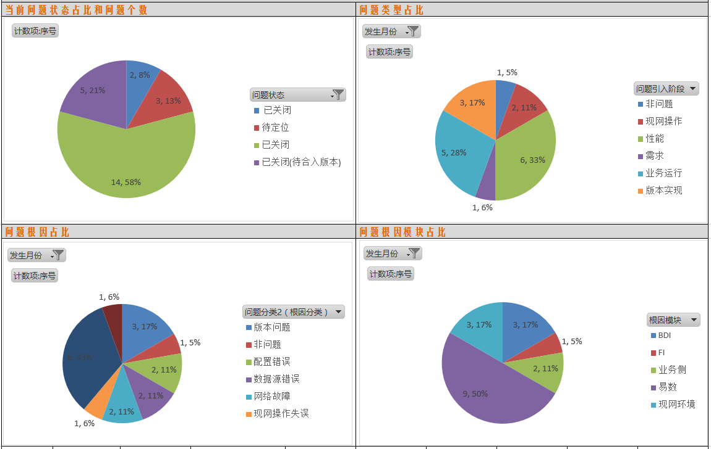

负向设计
1 | 增加JAVA包调用FI接口选择，是否允许外部关联表中加载到内存。

数据透视图
行标签 | 计数项:序号
已关闭 | 2
待定位 | 3
已关闭 | 14
已关闭(待合入版本) | 5
总计 | 24

行标签 | 计数项:序号
2017-05-01 | 1
2017-06-01 | 18
2017-07-01 | 5
总计 | 24

月度版本问题统计

发生月份 | 2017-06-01

行标签 | 计数项:序号
非问题 | 1
现网操作 | 2
性能 | 6
需求 | 1
业务运行 | 5
版本实现 | 3
总计 | 18

发生月份 | 2017-06-01

行标签 | 计数项:序号
版本问题 | 3
非问题 | 1
配置错误 | 2
数据源错误 | 2
网络故障 | 2
现网操作失误 | 1
性能 | 6
需求变更 | 1
总计 | 18

发生月份 | 2017-06-01

行标签 | 计数项:序号
BDI | 3
FI | 1
业务侧 | 2
易数 | 9
现网环境 | 3
总计 | 18

